Comp duas médias indeped
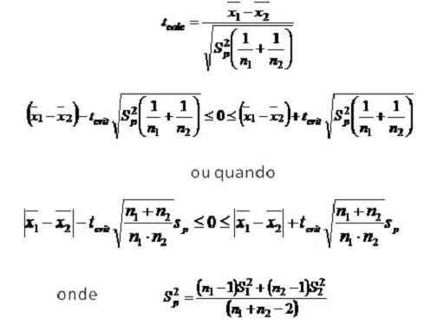
Procedimento | Média | Variância (si²) | n | n | si²*n
1 | 2.05 | 0.050 | 8 | 7 | 0.35
2 | 2.21 | 0.040 | 7 | 6 | 0.24

Teste F
Fcalculado
Ftabelado

sp²

tcalc
tcrit

LI | LS

Comp de med dependente
k | 1 | 2 | 3 | 4 | 5 | 6 | 7 | 8
Método 1 | 2 | 1.4 | 2.3 | 1.2 | 2.1 | 1.5 | 2.4 | 2
Método 2 | 1.8 | 1.5 | 2.5 | 1 | 2 | 1.3 | 2.3 | 2.1
dj
dj²

djmédio
sd
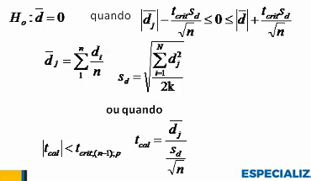
tcrit
tcal

LI | LS

